Plan1
Lucas Correa Silva | Relação do Uso dos Formulários por Tipo de Contratação - Módulo de Agência do Sistema Hades

 | Tipo de Contratação
Formulário | R | GD | GM | GS | PSC | PSS | PMC | PMS | PFC | PFS | PNC | PNS | NR | ROGO | CN
Cadastro de Declarante
Cadastro de Contratante T1
Cadastro de Contratante T2
Cadastro de Falecido T1
Cadastro de Falecido T2
Dados do Falecido
Cadastro de Paciente T1
Cadastro de Paciente T2
Dados do Óbito T1
Dados do Óbito T2
Dados do Óbito T3
Dados do Óbito e Velório
Dados da Amputação
Translado de Corpo
Escolha de Produtos
Taxas
Pagamento
Emissão de Notas

Cadastro de Declarante
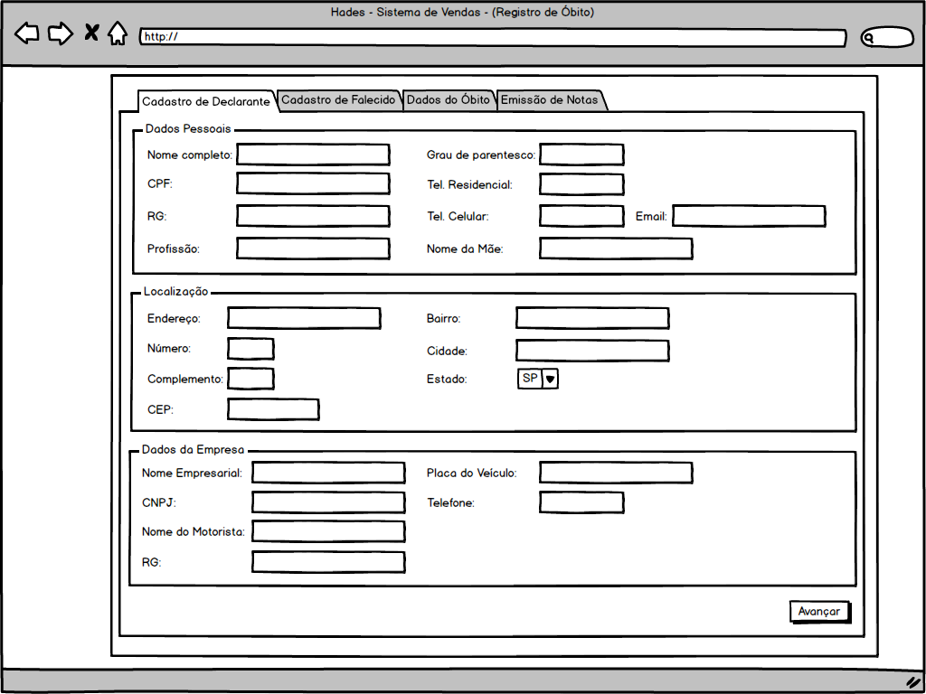

Cadastro de Contratante T1
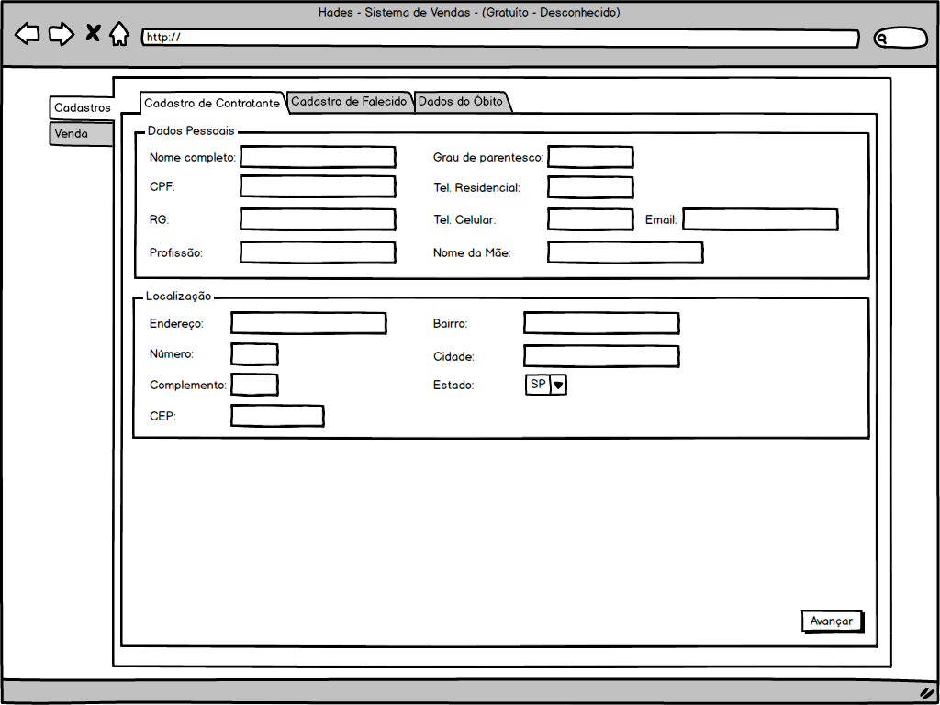

Cadastro de Contratante T2
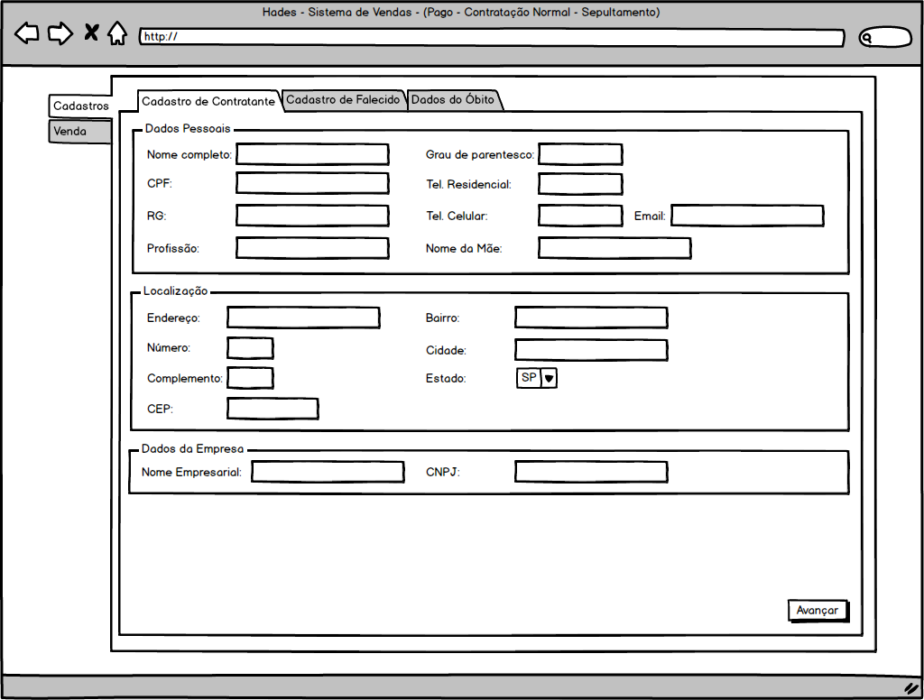

Cadastro de Falecido T1
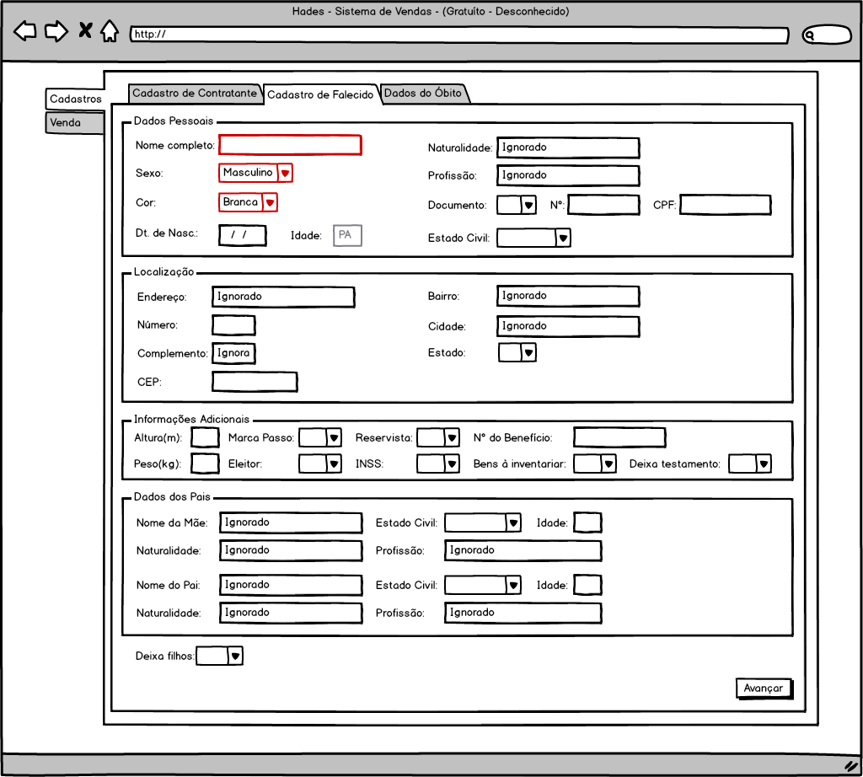

Cadastro de Falecido T2
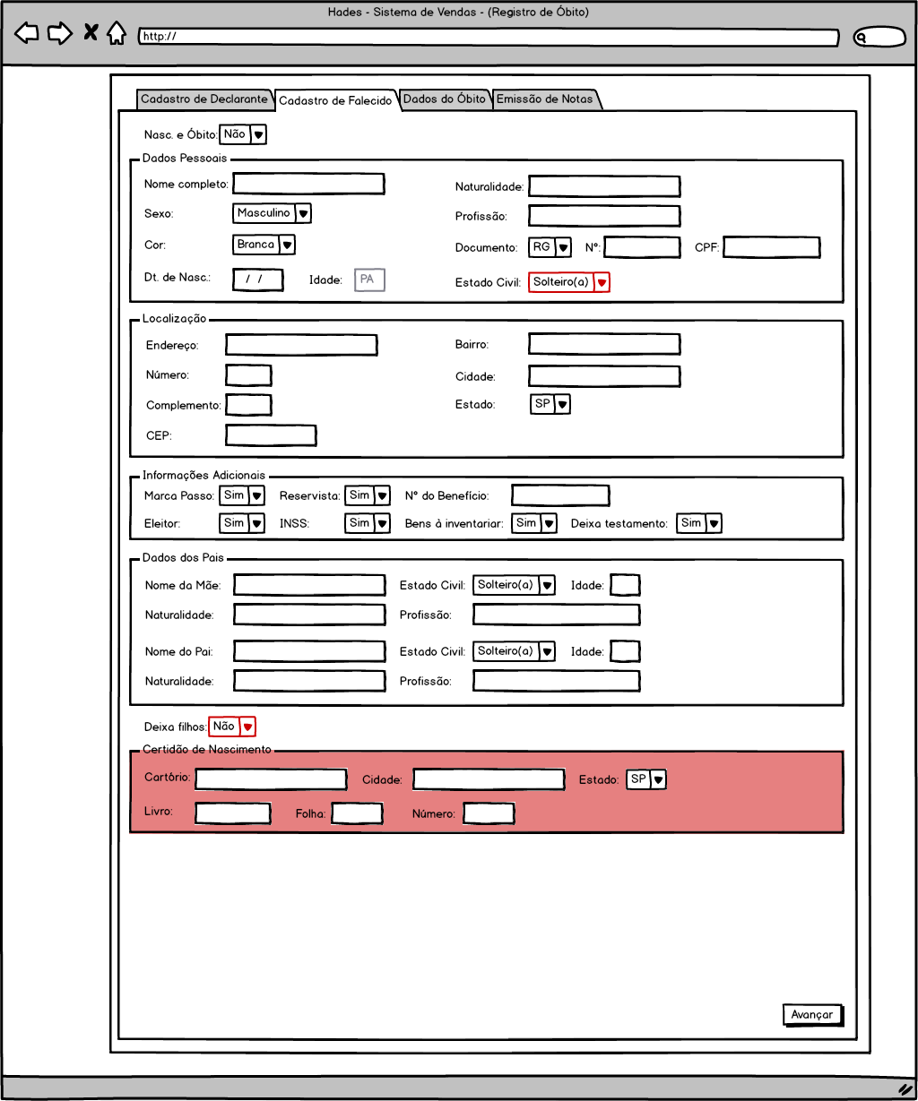

Cadastro de Paciente T1
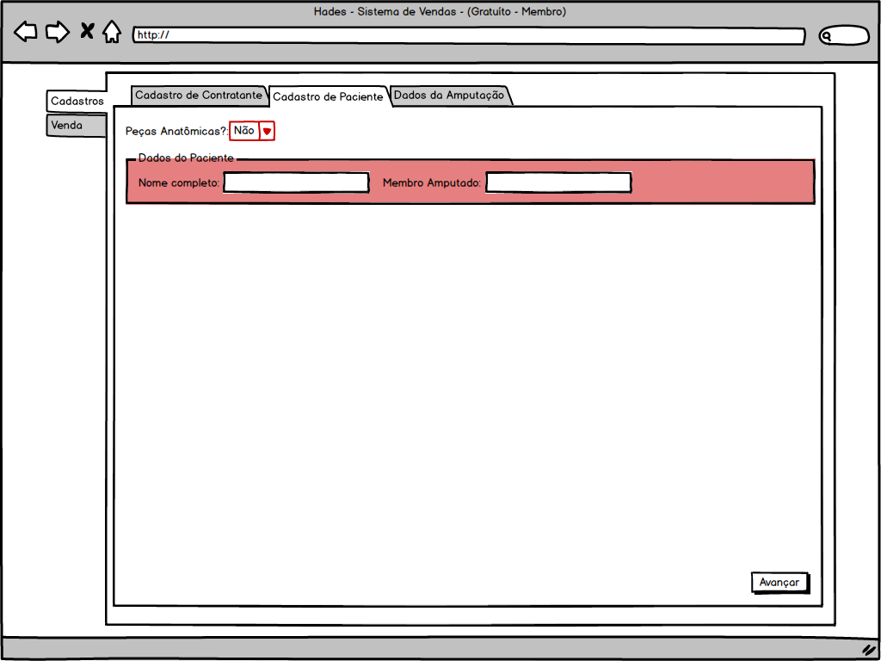

Cadastro de Paciente T2
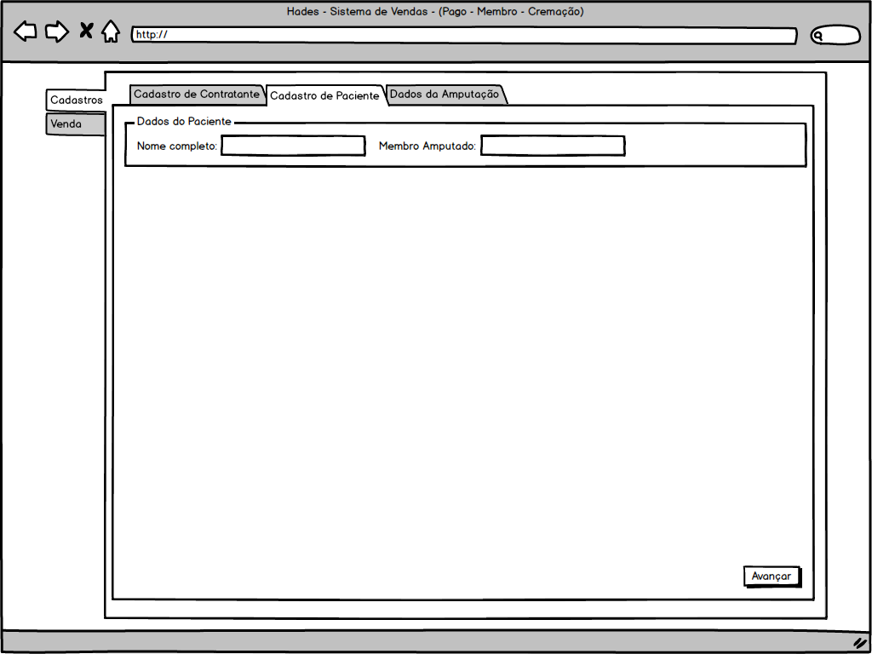

Dados do Óbito T1
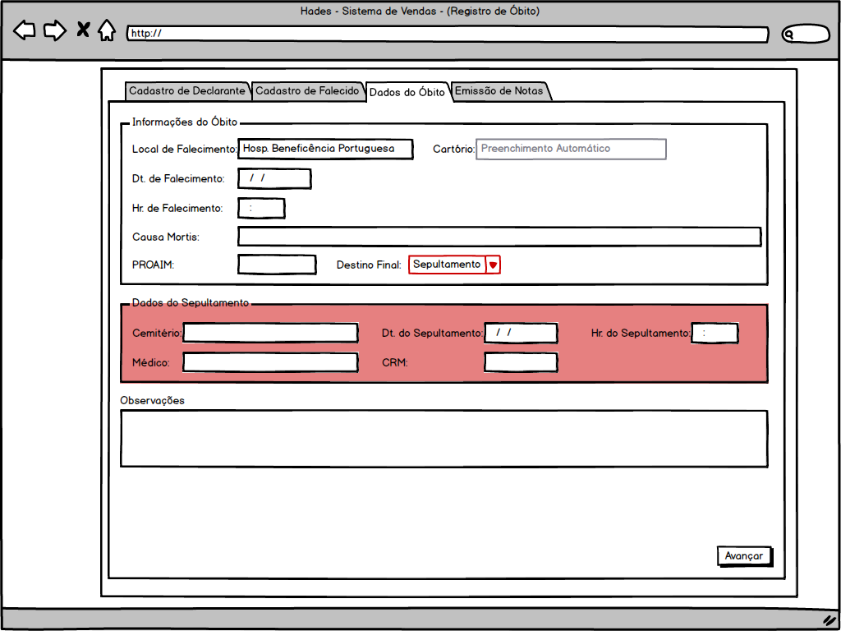

Dados do Óbito T2
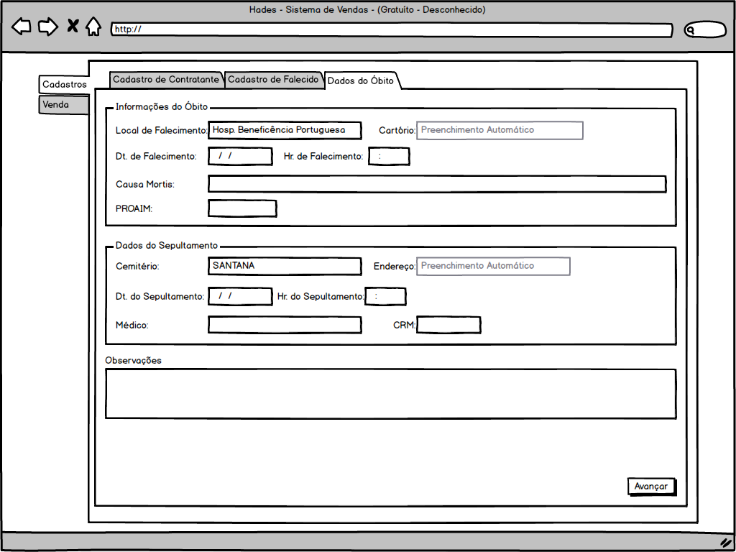

Dados do Óbito T3 |  |  |  |  |  |  |  |  | OBS: Esta imagem é um exemplo da contratação onde o Destino Final é SEPULTAMENTO. Vide Requisitos (Pág. 108) para verificar as modificações para o caso de ser CREMAÇÃO.
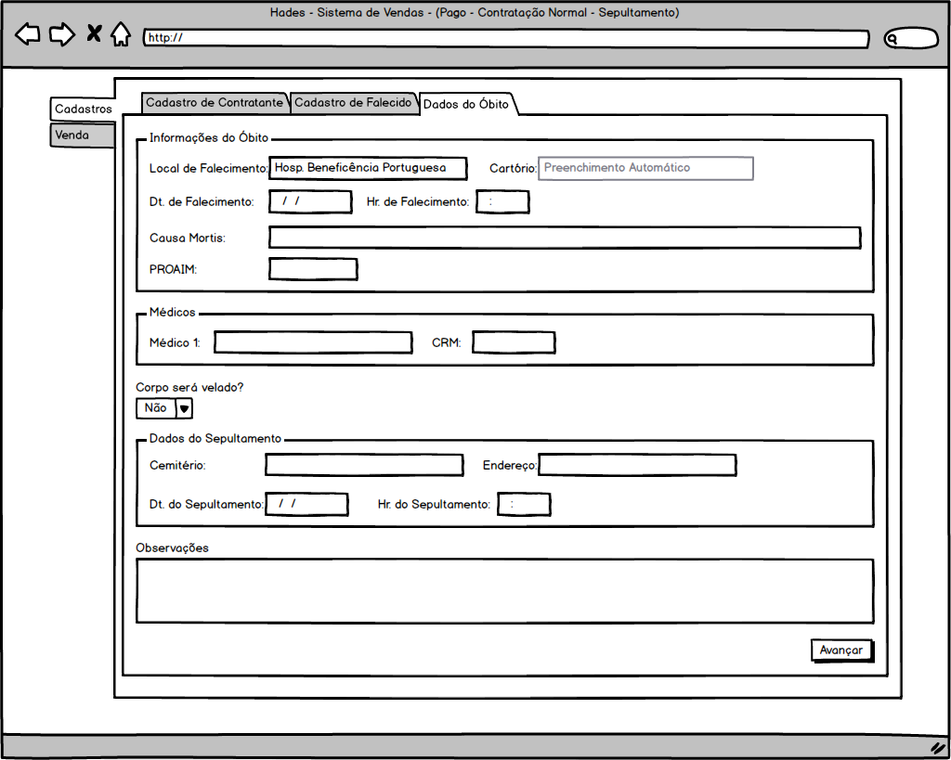

Dados do Óbito e Velório |  |  |  |  |  |  |  |  | OBS: Esta imagem é um exemplo da contratação onde o Destino Final é SEPULTAMENTO. Vide Requisitos (Pág. 80) para verificar as modificações para o caso de ser CREMAÇÃO.
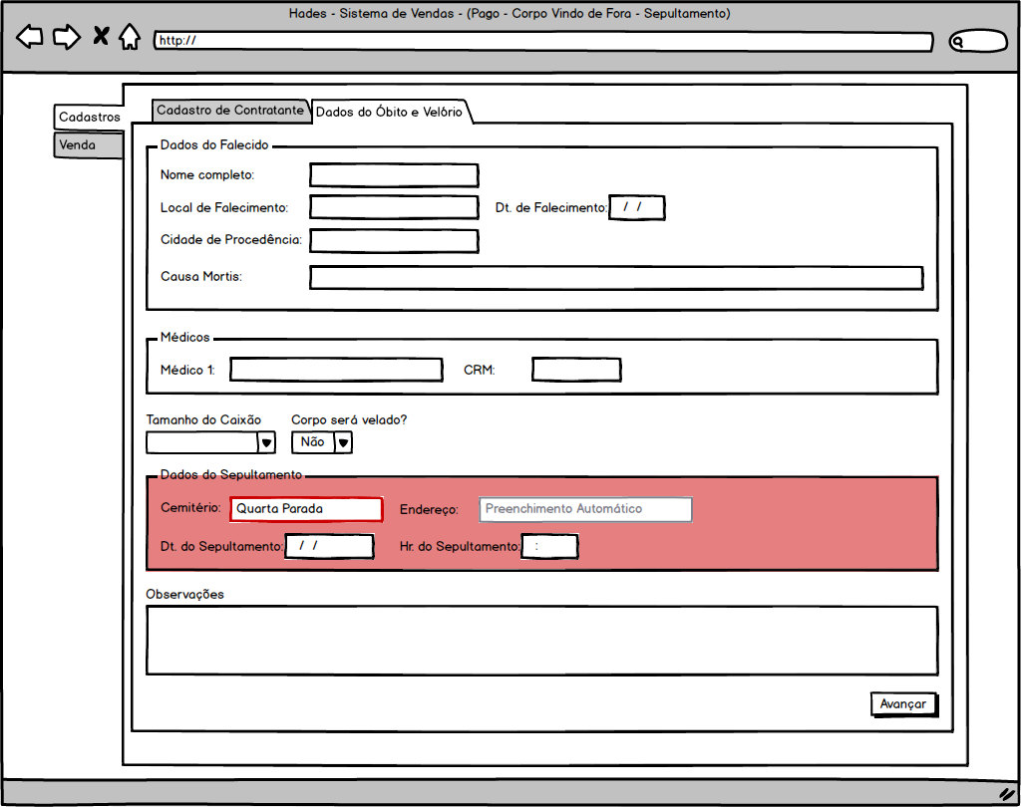

Dados da Amputação |  |  |  |  |  |  |  |  | OBS: Esta imagem é um exemplo da contratação onde o Destino Final é SEPULTAMENTO. Vide Requisitos (Pág. 65 e Pág. 32) para verificar as modificações para o caso de ser CREMAÇÃO, e para a contratação Gratuito - Membro, respectivamente.
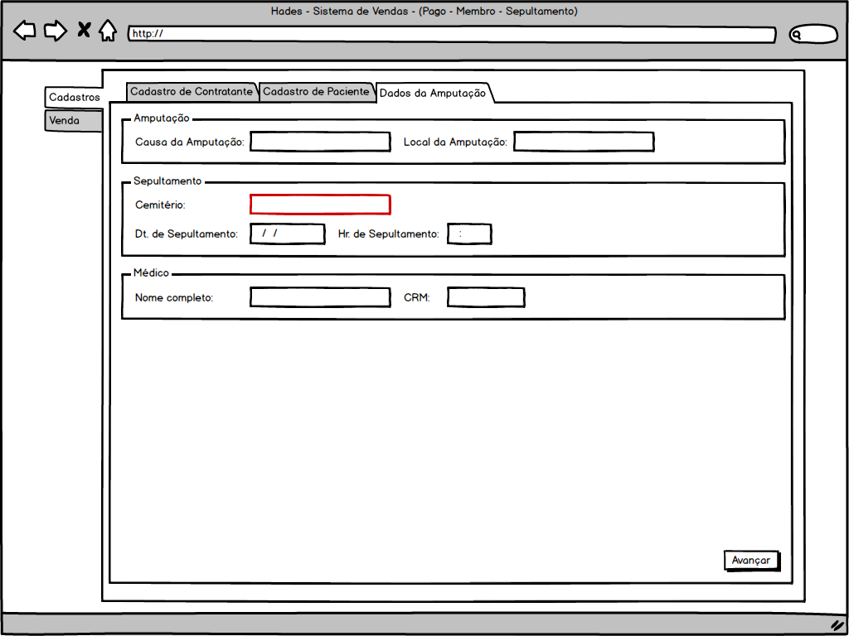

Translado de Corpo |  |  |  |  |  |  |  |  | OBS: Esta imagem é um exemplo da contratação onde o Destino Final é SEPULTAMENTO. Vide Requisitos (Pág. 48) para verificar as modificações para o caso de ser CREMAÇÃO.
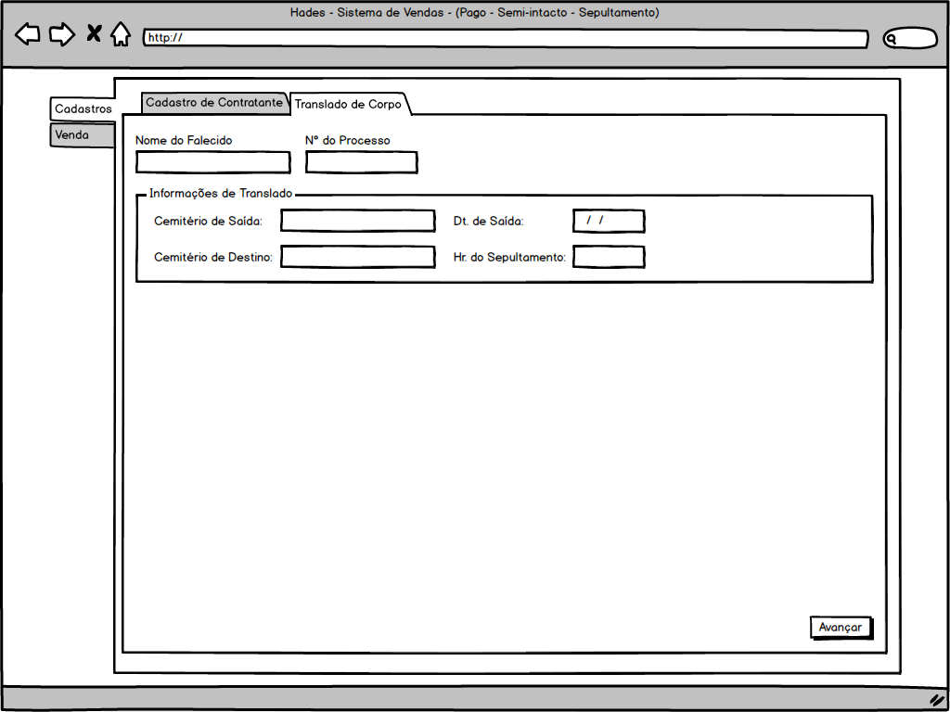

Escolha de Produtos |  |  |  |  |  |  |  |  | OBS: Esta imagem representa genericamente os formulários de Escolha de Produtos. Para cada tipo de contratação, esse formulário assume características específicas. Vide Requisitos para verificar quais são elas em cada caso.
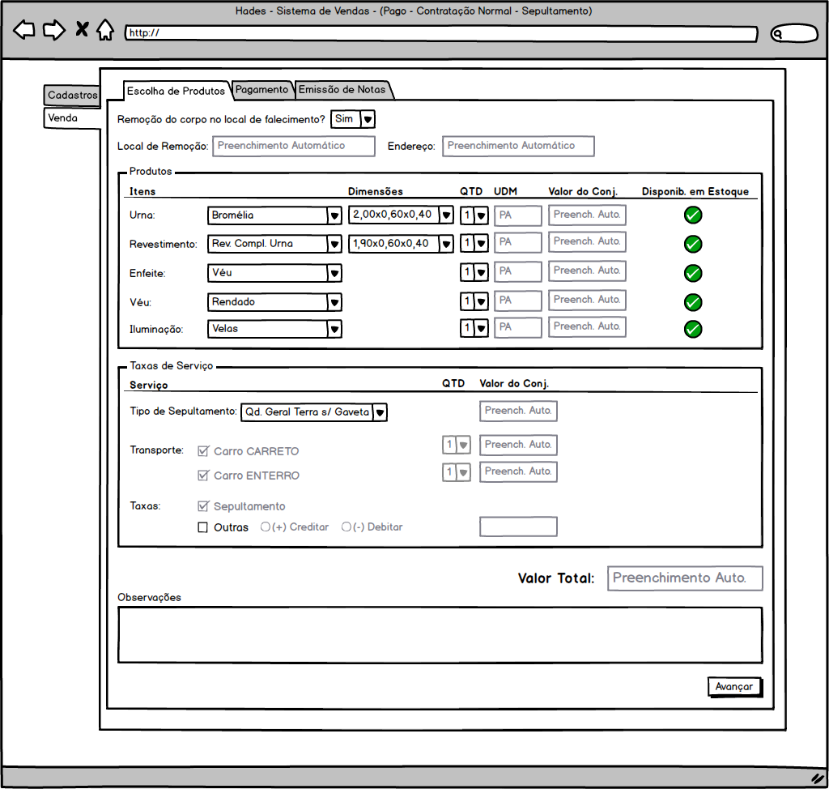

Taxas |  |  |  |  |  |  |  |  | OBS: Vide Requisitos (Pág. 96 e Pág. 84) para verificar quais são todas as possibilidades do formulário para o caso de SEPULTAMENTO e para o caso de CREMAÇÃO, respectivamente.
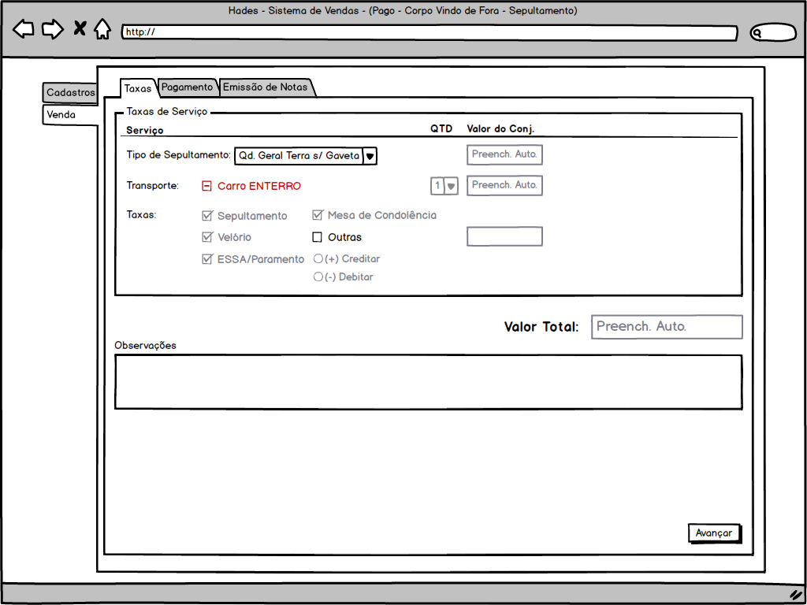

Dados do Falecido
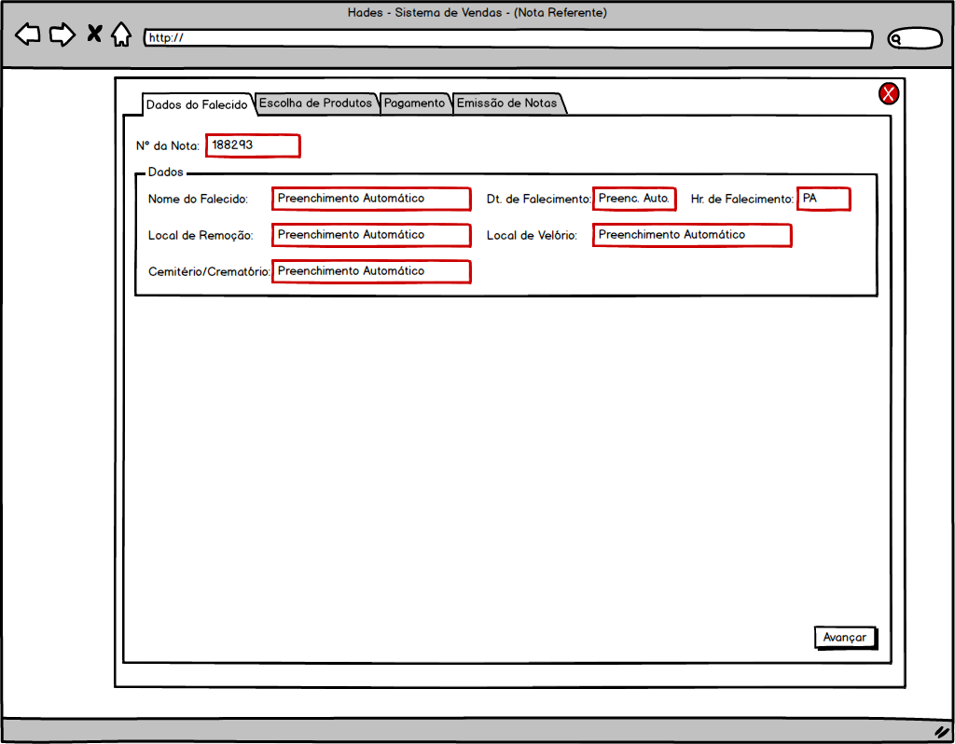

Pagamento
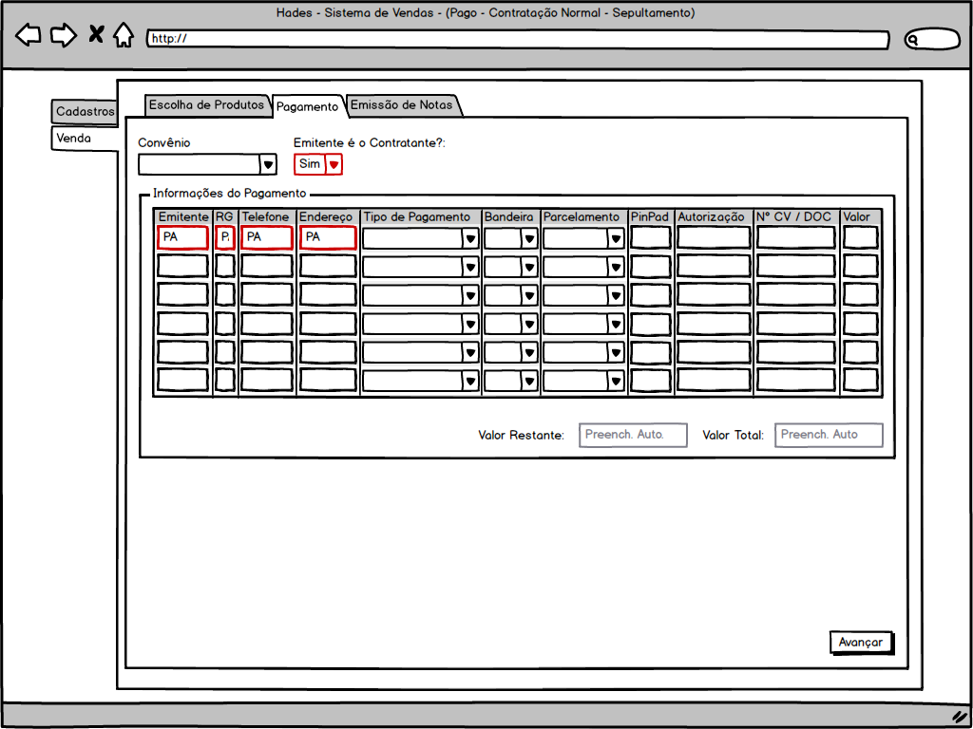

Emissão de Notas |  |  |  |  |  |  |  |  | OBS: Vide Requisitos para verificar as especificidades de cada tela de Emissão de Notas.
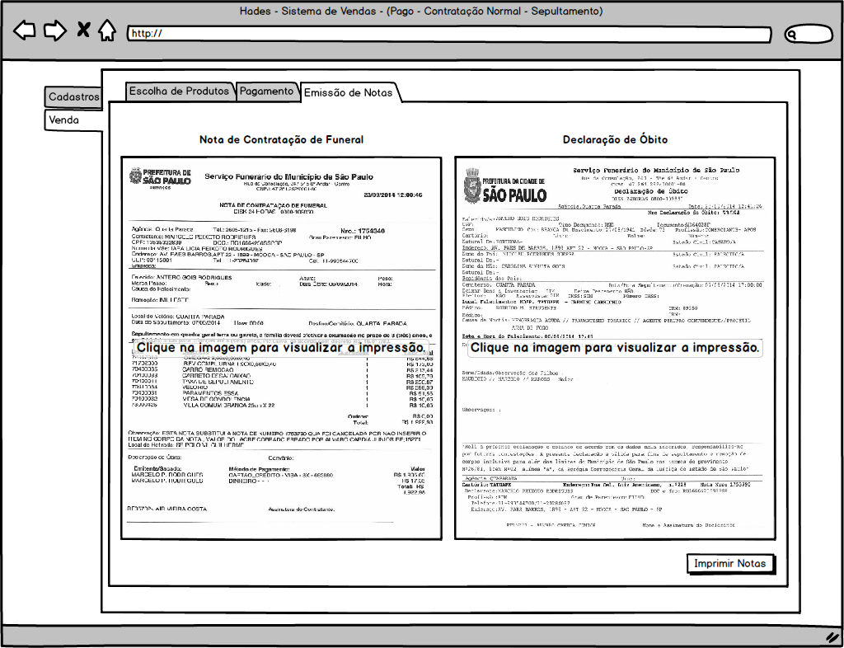

Consulta de Notas

